Intro
ملاحظة: يُرجى الامتناع عن تضمين أي تفاصيل شخصية أو تعريفية، مثل الأسماء، أرقام الهواتف، أو العناوين، المتعلقة بالأفراد في هذه المخرجات.

 | خطة المشاركة

 | مقدمة | سياق المشاركة المنصفة
 | خطة المشاركة هي أداةٌ لتصميم برامج تواصل ومشاركة مجتمعية أكثر شمولاً وإنصافاً. في عملية MVP 2.0، ستقوم بالتواصل مع أفراد المجتمع من أجل ما يلي: | لا تؤثر آثار تغيّر المناخ على جميع الأفراد والمجتمعات بنفس الطريقة. فتوفر السكن الآمن والمستقر، وفرص العمل، والروابط الاجتماعية، والوصول إلى الإنترنت الموثوق، والغذاء الميسور التكلفة، وخيارات النقل تُعتبر جميعها عوامل تساعد على التخفيف من آثار تغيّر المناخ وتجعل التكيّف معه أسهل. ويتحدد من يملك هذه الموارد ومن لا يملكها، وكذلك من يواجه تعرضًا أكبر للمخاطر المناخية، بفعل أوجه عدم الإنصاف القائمة، بما في ذلك العنصرية المنهجية، والحواجز المرتبطة بإمكانية الوصول، والتهميش السياسي، ونقص الاستثمار. وما لم تعالج حلول المناخ هذه الأسباب الجذرية للهشاشة بشكل مباشر، ستستمر المخاطر المناخية في تعزيز أوجه عدم المساواة القائمة وفرض أعباء غير متكافئة. ومن العوامل الأساسية لسد فجوات العدالة هذه هو ضمان أن يشارك الأفراد والمجتمعات الأكثر تعرضًا لمخاطر المناخ في توجيه وصياغة حلول الصمود المناخي بما يلبي الاحتياجات الخاصة بمجتمعاتهم. ويتطلب ذلك بناء علاقات وشراكات مجتمعية قوية ومستدامة مع أفراد المجتمع، وتخصيص موارد بشكل واضح لعمليات تكون شاملة، ومراعية للثقافة، ومستجيبة للاحتياجات المحددة لمختلف الفئات المجتمعية. وتُسهم المشاركة المجتمعية على أساس الإنصاف في إحداث تحولات في الحوكمة، ويمكّن أفراد المجتمع من استخدام معارفهم المحلية وخبراتهم ومعايشاتهم اليومية للمشاركة في قيادة التخطيط المجتمعي للصمود بالتعاون مع البلديات. اطّلع على أسس ومبادئ المشاركة الشاملة (الرابط أدناه) للحصول على إرشادات حول تخطيط وتنفيذ عمليات وممارسات قائمة على العدالة.
 | 1. فهم العوامل التي تُسهم في الهشاشة الاجتماعية والقدرة على الصمود (الخطوة 5)؛ 2. الحصول على آراء حول أولويات مجتمعك المُحدَّثة لتعزيز القدرة على الصمود (الخطوة 6)؛ 3. الحصول على آراء حول أفكار مشاريع التأسيس المُحتملة (الخطوة 7)؛ و 4. تنفيذ المشروع التجريبي الخاص بك (الخطوة 9 ).

 | على الرغم من أن المطلوب منك هو فقط تقديم خطة المشاركة الخاصة بك مع الخطوة 5، إلا أن هذه الأداة تُساعدك في تخطيط برامج التواصل والمشاركة لجميع الخطوات.
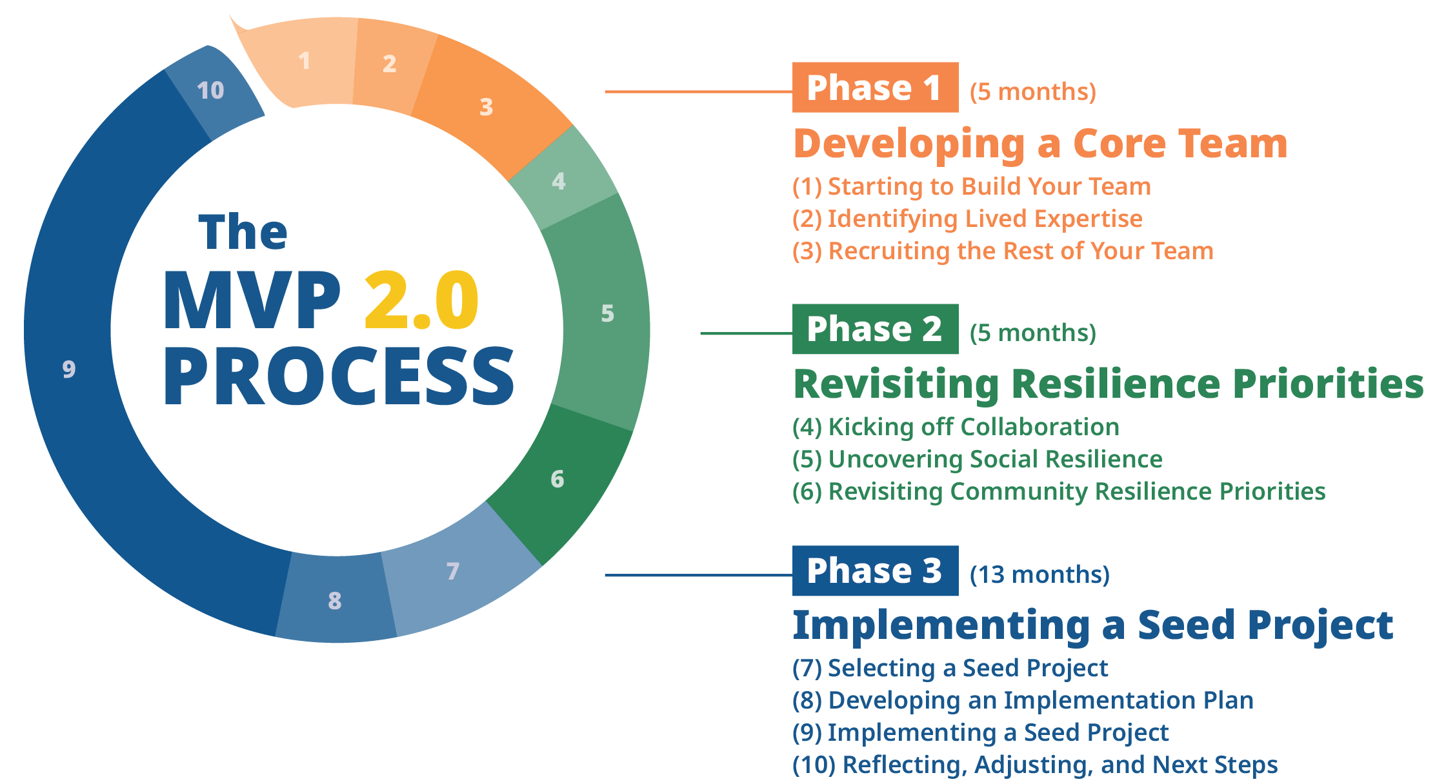

 |  | الأسس والمبادئ للمشاركة الشاملة

 | قد تجد أيضًا أنه من المفيد استخدام هذه الأداة لمبادرات أخرى في مجتمعك خارج نطاق MVP 2.0، مثل التقديم لمنح مشاريع MVP المستقبلية أو فرص تمويل أخرى.

1. Goals
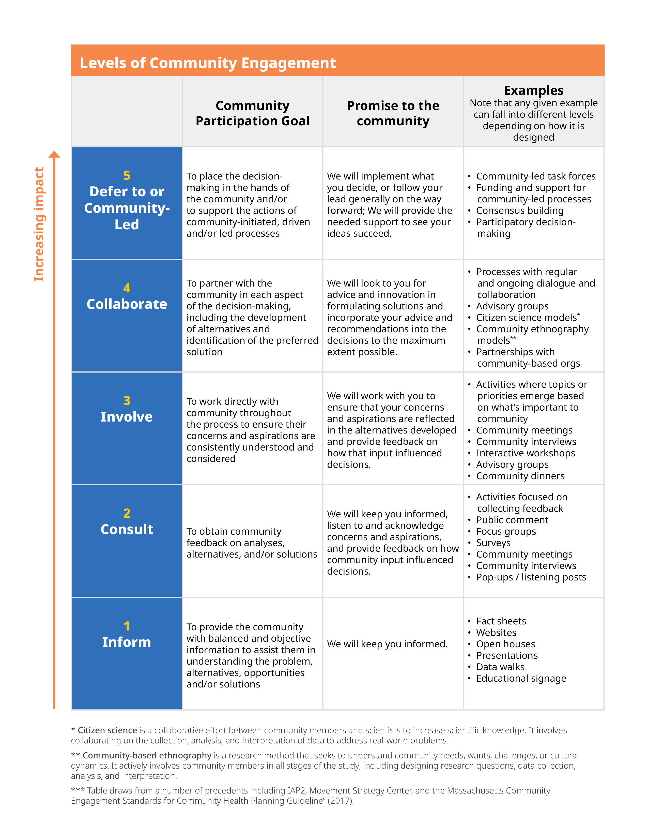
ملاحظة: يُرجى الامتناع عن تضمين أي تفاصيل شخصية أو تعريفية، مثل الأسماء، أرقام الهواتف، أو العناوين، المتعلقة بالأفراد في هذه المخرجات.
 | خطوة 1. الأهداف

 | 1A. ما هي أهدافك من إشراك أفراد المجتمع أو التعاون معهم في الوقت الراهن؟ يرجى مراعاة ما يلي:
 | • ما الذي تأمل في تعلّمه؟ • ما المعلومات التي تأمل في مشاركتها؟ • ما هي العلاقات التي تأمل في تطويرها أو تعزيزها من خلال هذه العملية؟ • ما الأهداف التي قد يسعى أفراد المجتمع إلى تحقيقها من خلال مشاركتهم في هذه العملية؟ (هل هناك طريقة لطرح ذلك كجزء من جهود التواصل الخاصة بك؟)

 | 1B. كيف سيساهم إشراك أفراد المجتمع أو التعاون معهم في هذه المرحلة في صياغة مسار العملية أو قرارات المشروع مستقبلاً؟

 | 1C. يرجى الاطلاع على جدول "مستويات المشاركة المجتمعية" (أو النقر على الصورة لتحميلها). توضح الفئات الخمس مستويات مختلفة من مشاركة المجتمع في صنع القرار. كلما تقدمت نحو الأعلى في الجدول، يلعب المجتمع دوراً أكبر في اتخاذ القرارات، وتزداد فرصة العملية في معالجة الأسباب الجذرية للهشاشة ودعم النتائج العادلة بشكل أفضل. ومع أنه قد يكون هناك وقت ومكان مناسب لكل مستوى من مستويات المشاركة هذه، إلا أن برنامج (MVP) يشجع على الاقتراب قدر الإمكان من المستوى الخامس. بناءً على أهدافك للمشاركة المجتمعية، ما هو المستوى الذي تركز عليه في الجدول؟ وما هي أساليب المشاركة التي قد تناسب هذا المستوى؟

 | 1D. ما الذي يجب أن يتغير للانتقال إلى مستوى أعلى في الجدول؟ وكيف قد يؤدي ذلك إلى تغيير العملية، أو النتائج المحتملة، أو العلاقات مع أفراد المجتمع؟ هل توجد فرصة لدمج ذلك في خطة العمل؟

